系统需求
一、更新日志 | 版本号 | 更新时间 | 更新人 | 更新内容
 | v1.01 | 2023-09-23 | 胡星宇 | 1. 强化免费迁城的“免费”传达 2. 道具的时候也要显示CD，以此强化这个功能的常驻性 3. 中文文本精简
 | v1.00 | 2023-08-27 | 胡星宇 | 初稿

二、设计目的
 | 提升体验——对前期错误消耗新手迁城/超过新手迁城使用等级的玩家，仍然有机会迁城到新盟位置；
 | 提升活跃——针对xiaoR，feiR玩家，每一定时间可以免费传送可以有效降低领土/定点带来的负面消耗体验；有利于联盟整体的迁徙和作战

三、需求概述
 | 加入联盟后，可以拥有带CD的免费迁城次数，下称：部族迁城

四、配置需求
 | 4.1 已有配置表
 | GdConfigInt
 | 配置部族迁城的常量参数
 | A_STR_Key |  |  | A_INT_Value | #Desc
 | AllianceMoveCityFuncNumDefault |  |  | 2 | 部族迁城的默认次数
 | AllianceMoveCityFuncNumLimit |  |  | 2 | 部族迁城的可积累的上限次数
 | AllianceMoveCityFuncNumCDMin |  |  | 4320 | 部族迁城的充能的冷却时间，即每多少分钟获得一次，单位分钟 |  |  |  | 修改成1440，每日可迁城1次
 |  |  |  |  |  |  |  |  | 确认3天1次
 | CityEffect
 | 城市管理表，新增配置部族迁城；

五、功能说明
 | 1. 联盟CD迁城
 |  | 玩家创建角色后，拥有部族迁城的默认次数
 |  | 当玩家使用该迁城以后，将消耗1次并且开始充能，充能结束以后，获取1次该迁城次数
 |  | 该迁城功能与 领土迁城道具功能一致（道具id 32072）
 |  | 使用时优先消耗该次数。（比如在大地图上选择迁城）

六、界面说明
 | 1. 领地管理
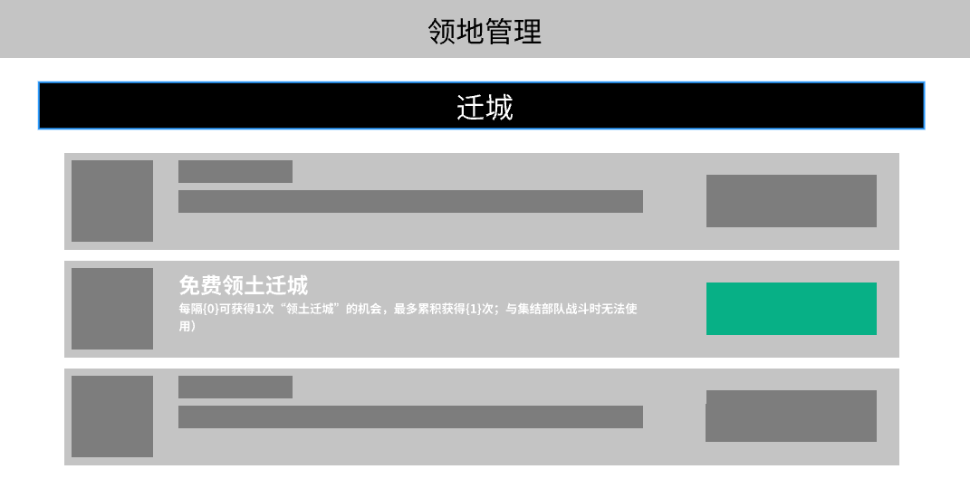

 |  |  |  |  |  |  |  |  |  | 条目放到随机迁城上方
 |  |  |  |  |  |  |  |  |  | 并且该条目迁城按钮绿色显示，下同
 |  |  |  |  |  |  |  |  |  | //注意，免费迁城和左图的迁城按钮都是绿色，下同不在声明~！！！

 |  |  |  |  |  | 标题： | LC_UI_Title_FreeAllianceRelocateCity |  |  | 免费领土迁城次数
 |  |  |  |  |  | 描述内容需要读取配置 | LC_UI_TextCityEffectAllianceMoveCityDesc |  |  | 将您的领地移至部族领土内。（使用道具“领土迁城”时会优先消耗该次数；每隔{0}可获得1次“领土迁城”的机会，最多累积获得{1}次；与集结部队战斗时无法使用）
 |  |  |  |  |  |  | LC_UI_TextCityEffectAllianceMoveCityDesc |  |  | 每隔{0}可获得1次“领土迁城”的机会，最多累积获得{1}次。（与集结部队战斗时无法使用）
 |  |  |  |  |  |  |  |  |  | //文本优化
 |  |  |  |  |  |  |  |  |  |  | {0}表示配置的冷却时间，格式 X小时Y分钟
 |  |  |  |  |  |  |  |  |  |  | {1}表示配置的上限次数
 |  |  |  |  |  |  | LC_UI_Common_TimeLeftHM |  |  | {0}小时{1}分钟

 |  | 领地管理新增条目，部族迁城
 |  | 1、当玩家不在联盟时，则迁城按钮显示 加入部族，点击后关闭当前界面，打开部族列表界面 |  |  |  |  | LC_UI_Btn_JoinAlliance |  |  | 加入部族
 |  |  | 下方显示文本，加入部族后可使用

 |  |  |  |  |  |  | 此时按钮橙色积极态

 |  |  |  |  |  |  | LC_UI_Text_JoinAllianceCanUse |  |  | 加入部族后可使用

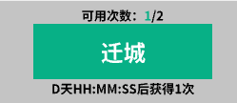
 |  | 2、使用次数不足，则迁城按钮灰态显示，点击无效
 |  | 3、会有使用次数的提示文本
 |  |  | 1）提示足够的时候：
 |  |  |  |  |  |  |  |  |  | 此时按钮绿色免费态

 |  |  |  |  | 点击后 类型 = 背包中点击 领土迁城道具的 使用按钮，详见下方说明
 |  |  |  |  | 可使用次数需要标绿
 |  |  |  |  |  |  | LC_UI_TextCityEffectNowUseTime |  |  | 当前可使用次数:{0}
 |  |  |  |  |  |  | LC_UI_TextCityEffectNowUseTime |  |  | 可用次数:{0}
 |  |  |  |  |  |  |  |  |  | //文本优化
 |  |  | 2）提示不足的时候：

 |  |  |  |  | 可使用次数需要标红

 |  | 4、当使用次数不足的时候，下方显示充能时间提示说明，若充足则不显示
 |  |  | 1）示例图

 |  |  |  |  |  |  | LC_UI_TextCityEffectNextUse |  |  | {0}后获得1次领土迁城次数
 |  |  |  |  |  |  | LC_UI_TextCityEffectNextUse1 |  |  | {0}后获得1次
 |  |  |  |  |  |  |  |  |  | {0} = 下一次充能倒计时
 |  |  |  |  |  |  | 此处更新了键值，需要替换

 | 2、特殊书签界面

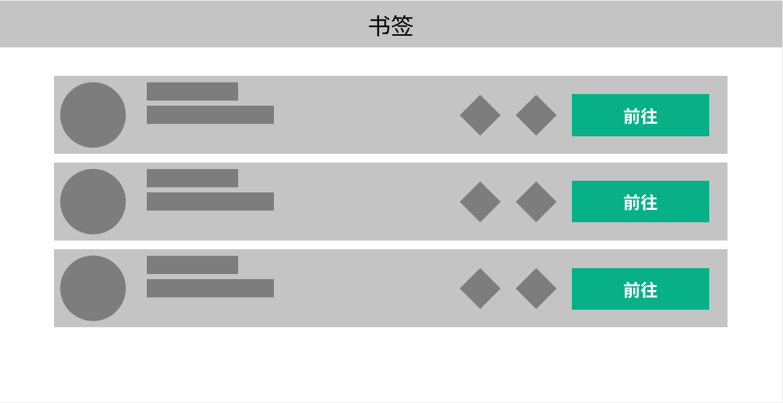
 |  |  |  |  |  |  |  |  | 通过下方的推荐按钮打开该界面
 |  |  |  |  |  |  |  |  | 里面显示的内容是 盟主标记+书签，和书签界面类似但不相同
 |  |  |  |  |  |  |  |  |  | 不论盟主是否开启了自己的书签标记，书签界面都显示盟主标记并且置顶
 |  |  |  |  |  |  |  |  |  |  | 显示文字部族首领位置 = 盟主自身标记的文本
 |  |  |  |  |  |  |  |  |  | 然后依次显示部族标签、个人标签
 |  |  |  |  |  |  |  |  |  | 标签里面只显示在部族领土内的，如果都不满足，则入口按钮不显示
 |  |  |  |  |  |  |  |  | 该界面不显示书签的筛选栏

 | 3、 使用说明
 | 若玩家已有联盟并且触发领土迁城时，
 |  | 如果放置位置不对并且免费迁城次数>0时，如下图示
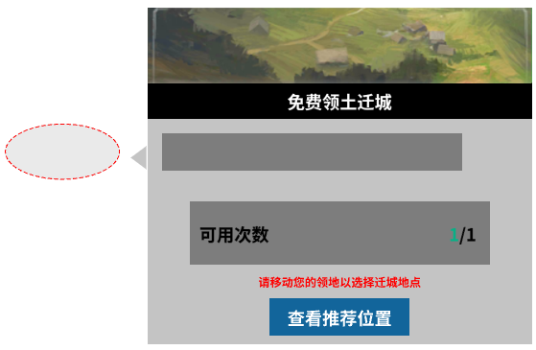

 |  |  |  |  |  |  | 显示标题和详细描述文本修改

 |  |  |  |  |  |  | 标题： | LC_UI_Title_FreeAllianceRelocateCity |  |  | 免费领土迁城次数

 |  |  |  |  |  |  | 描述： | 显示联盟领土迁城的内容
 |  |  |  |  |  |  | 显示区域： | LC_UI_TextCityEffectNowUseTime |  |  | 可用次数:{0}
 |  |  |  |  |  |  |  | 显示当前可使用次数；其他与领土迁城逻辑一致
 |  |  |  |  |  |  |  | 可用次数后面显示书签按钮，点击后打开书签界面，从书签界面点击前往以后，镜头跳转至目标可迁城的位置，并且保持迁城状态
 |  |  |  |  |  |  |  |  | 若目标位置附近找不到可迁城的位置，则跳转至目标位置并保留迁城状态
 |  |  |  |  |  |  |  |  | 镜头不会拉进，并且位置考虑左移
 |  |  |  |  |  |  |  | 20230425修正
 |  |  |  |  |  |  |  | 可用次数后面显示书签按钮，点击后打开书签界面，从书签界面点击前往以后，镜头跳转至目标可迁城的位置，不再保持迁城状态
 |  |  |  |  |  |  |  | /20230425
 |  |  |  |  |  |  | 使用说明： | 红字显示同之前
 |  |  |  |  |  |  | 显示按钮： | 若玩家是盟主并且书签内容为空，则不显示该区域（不包含盟主标记）
 |  |  |  |  |  |  |  | 若玩家不是盟主则点击查看推荐位置打开上述特殊书签界面
 |  |  |  |  |  |  |  | LC_UI_Text_ChooseSomeGoodPlace |  |  | 查看推荐位置
 |  |  |  |  |  |  |  | 此时不会显示下一次回复时间文本

 |  | 如果放置位置不对并且免费迁城次数=0时，即使用道具/宝石，此时显示如下
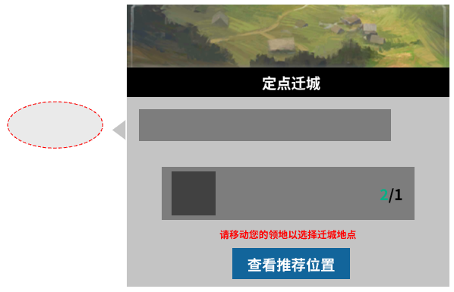

 |  |  |  |  |  |  | 显示按钮： | 若玩家是盟主并且书签内容为空，则不显示该区域（不包含盟主标记）
 |  |  |  |  |  |  |  | 若玩家不是盟主则点击查看推荐位置打开上述特殊书签界面
 |  |  |  |  |  |  |  | LC_UI_Text_ChooseSomeGoodPlace |  |  | 查看推荐位置

 |  | 如果放置位置对，则以下条件有不同的显示规则：
 |  |  | 如果免费迁城次数充足且1次没有消耗
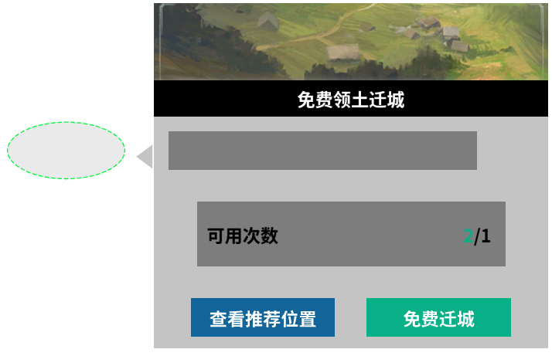

 |  |  |  |  |  |  |  | LC_UI_TextCityEffectNowUseTime |  |  | 可用次数:{0}
 |  |  |  |  |  |  | 在当前端内的基础上，按钮显示为绿色+【免费迁城】
 |  |  |  |  |  |  |  | LC_UI_Text_FreeTerritoryRelocator |  |  | 免费迁城
 |  |  |  |  |  |  | 绿色调整为字色【21】
 |  |  |  |  |  |  | 显示按钮： | 【查看推荐位置】+【免费迁城】
 |  |  |  |  |  |  |  | 若玩家是盟主并且书签内容为空，则免费迁城按钮居中显示
 |  |  |  |  |  |  |  | 若玩家不是盟主则点击查看推荐位置打开上述特殊书签界面

 |  |  | 如果免费迁城次数>0但不是最大值
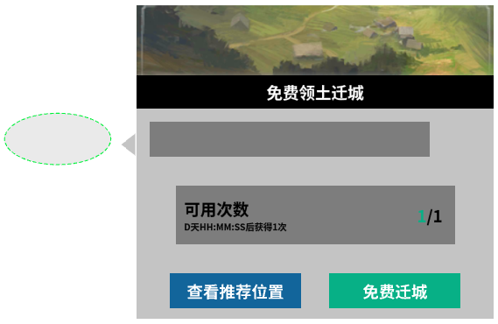

 |  |  |  |  |  |  |  | LC_UI_TextCityEffectNowUseTime |  |  | 可用次数:{0}
 |  |  |  |  |  |  | 在当前端内的基础上，按钮显示为绿色+【免费迁城】
 |  |  |  |  |  |  |  | LC_UI_Text_FreeTerritoryRelocator |  |  | 免费迁城
 |  |  |  |  |  |  | 并且按钮下方显示下次获取免费次数的时间
 |  |  |  |  |  |  |  | LC_UI_TextCityEffectNextUse1 |  |  | {0}后获得1次
 |  |  |  |  |  |  | 额外新增特殊书签按钮ICON

 |  |  |  |  |  |  | 显示按钮： | 【查看推荐位置】+【免费迁城】
 |  |  |  |  |  |  |  | 若玩家是盟主并且书签内容为空，则免费迁城按钮居中显示
 |  |  |  |  |  |  |  | 若玩家不是盟主则点击查看推荐位置打开上述特殊书签界面

七、埋点需求
 | 已有，本次略

